Content 1
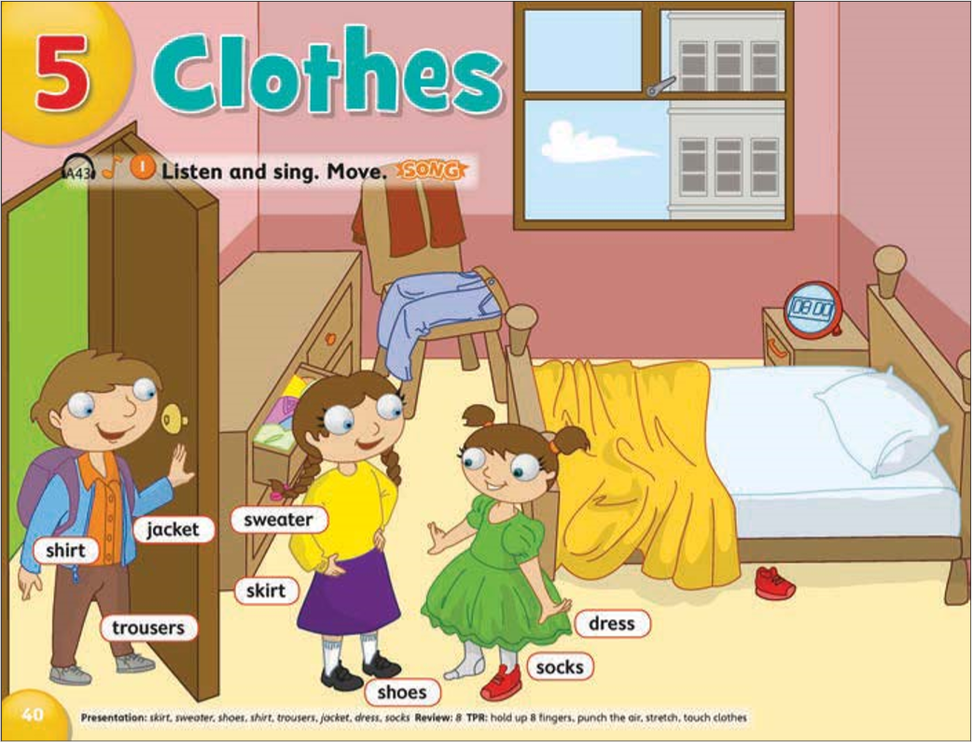
jacket
shirt
trousers
shoes
6
2
skirt
# | Mô tả hành động/Hiệu ứng | Loại event | Note
1 | Bấm vào button play để phát bài hát | Click | Sau khi bấm "Play" xong thì chuyển thành nút pause
 | + Các chữ trong khu vực 2 rung lắc | Shink | Tùy vào đoạn nhạc thực tế sẽ set tốc độ rung lắc cho phù hợp
5
sweater
socks
2 | Kéo và thả các từ ở vùng 1 vào các đối tượng(đồ vật) tương ứng trong tranh | Drag & Drop
1
3 | Hover qua vùng đối tượng thì đối tượng đó sẽ được highlight | Hover | Ví dụ ở vùng số 2 là cái váy "dress"
4 | - Nếu thả đúng từ vào vùng của đối tượng thì
 | + Có tiếng "Ting ting" | Audio
 | + PIN từ vừa thả vào 1 vị trí cố định trên tranh | Snap | Chọn chỗ PIN sao cho hợp lý, không đè, che khuất đồ vật quá
 | + Đối tượng nhấp nháy 3s | Blink
 | - Nếu thả sai từ vào vùng của đối tượng thì
 | + Có tiếng "Tè tè" | Audio
 | + Từ vừa thả sai bay về vị trí ban đầu của nó | Snap
5 | Mây bay | Move | Nếu có thời gian thì làm thêm
6 | Chữ "Closthes" đổi màu theo chu kì 5s | Blink | Nếu có thời gian thì làm thêm

3
4
dress

Xóa bỏ các từ trên layout của tranh

Content 2
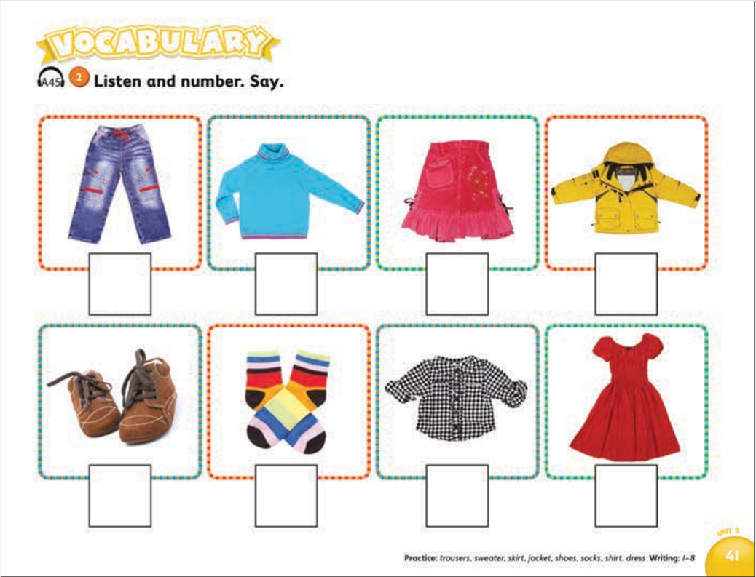
1
2
3
4
4
1
2
5
8
6
7
# | Mô tả hành động/Hiệu ứng | Loại event | Note
1 | Bấm vào button play để phát từng đoạn trong bài hát | Click | Sau khi bấm "Play" xong thì chuyển thành nút pause
 | + Bấm lần thứ 1 số 1 sẽ rung lắc và đổi màu | Shink & Blink | Tùy vào đoạn nhạc thực tế sẽ set tốc độ rung lắc cho phù hợp
 | + Nếu thả đúng ở hành động 3 thì trong lần bấm tiếp theo số rung lắc sẽ là số hiện tại + 1 | Shink & Blink
5
2 | Kéo và thả số 1 vào các ô trống phía dưới | Drag & Drop
3 | - Nếu thả đúng từ vào vùng của đối tượng thì |  | Nếu đúng thì khi bấm play sẽ chuyển sang đoạn tiếp theo
 | + Có tiếng "Ting ting" | Audio
 | + Zoom và PIN số vừa thả vào ô trống | Zoom & Snap
 | + Đối tượng nhấp nháy 3s | Blink
 | - Nếu thả sai từ vào vùng của đối tượng thì |  | Nếu sai thì khi bấm play sẽ vẫn play đoạn hiện tại
3
 | + Có tiếng "Tè tè" | Audio
 | + Từ vừa thả sai bay về vị trí ban đầu của nó | Snap
4 | Chữ Vocabulary đổi màu | Blink | Nếu có thời gian thì làm thêm
5 | Đối tượng rung lắc khi thả đúng | Shink | Nếu có thời gian thì làm thêm

